상품제안서
MENIU 하이앤씨 볼펜 | 상품코드: S46758

 |  |  |  |  |  |  | 02-713-8555 | www.synergygift.co.kr
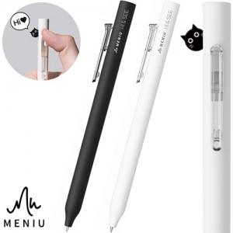

【상세/제작정보】 | <p><br><br><img alt="" src="https://jland1.cafe24.com/web/JLAND/ZEBRA/HI&amp;SEE/01.jpg"><br><br><img alt="" src="https://jland1.cafe24.com/web/JLAND/ZEBRA/HI&amp;SEE/02.gif">&nbsp;</p>

【인쇄/포장옵션】 | 실크 / 포장불가능

【공급단가】 | 수량 | 100~ | 500~ | 1,000~ | 3,000~ | 5,000~
*VAT별도 | 단가 | 1,930원 | 1,800원 | 1,750원 | 1,720원 | 1,680원

【상품 URL】 | https://www.synergygift.co.kr:443/src/goods_detail.php?gdno=46758

